CetaForm
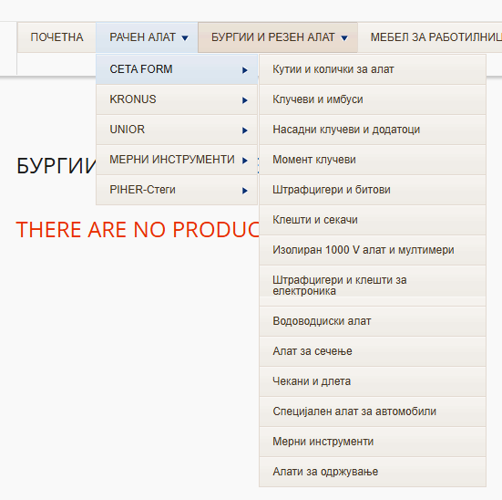
CETA FORM |  | Workshop Equipment Hand Tools Automotive Tools
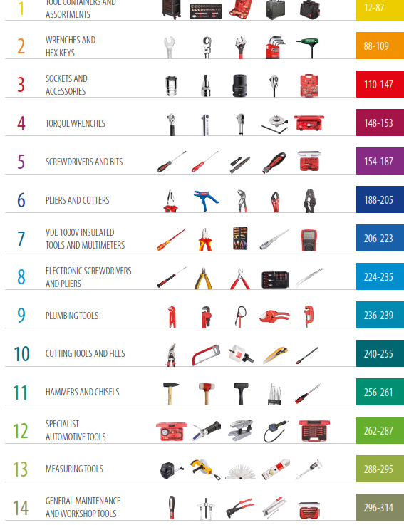
1. | TOOL CONTAINERS AND ASSORTMENTS |  | Кутии и колички за алат
2. | WRENCHES AND HEX KEYS |  | Клучеви и имбуси
3. | SOCKETS AND ACCESSORIES |  | Насадни клучеви и додатоци
4. | TORQUE WRENCHES |  | Момент клучеви
5. | SCREWDRIVERS AND BITS |  | Штрафцигери и битови
6. | PLIERS AND CUTTERS |  | Клешти и секачи
7. | VDE 1000V INSULATED TOOLS AND MULTIMETERS |  | Изолиран 1000 V алат и мултимери
8. | ELECTRONIC SCREWDRIVERS AND PLIERS |  | Штрафцигери и клешти за електроника
9. | PLUMBING TOOLS |  | Водоводџиски алат
10. | CUTTING TOOLS AND FILES |  | Алат за сечење
11. | HAMMERS AND CHISELS |  | Чекани и длета
12. | SPECIALIST AUTOMOTIVE TOOLS |  | Специјален алат за автомобили
13. | MEASURING TOOLS |  | Мерни инструменти
14. | GENERAL MAINTENANCE AND WORKSHOP TOOLS |  | Алати за одржување

Kronus
KRONUS
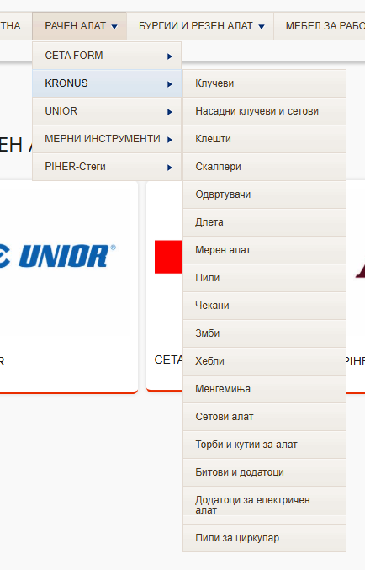
 | Wrenches
 | Sockets, socket sets and accessories | 1 | .3-7 | Клучеви | Wrenches
 | Pliers | 2 | .8-14 | Насадни клучеви и сетови | Sockets, socket sets and accessories
 | Cutters | 3 | 15 | Клешти | Pliers
 | Screwdivers | 4 | .16-22 | Секачи, ножеви и скалпери | Cutters, Knives, Scalpels
 | Chisels | 5 | .23-25 | Одвртувачи | Screwdivers
 | Measuring instruments | 6 | .26-27 | Метра и маркери | Measuring instruments
 | Saws | 7 | 28 | Бонсеци и змби | Saws, Perforating punches
 | Perforating punches | 8 | .29-30 | Чекани и секири | Hammers, Axes
 | Hammers | 9 | 31 | Хебли, мистрии и копачи | Levers, Trowels, Pickaxes
 | Axes | 10 | 32 | Менгемиња | Vices
 | Levers, bar benders, pickaxes | 11 | 33 | Водовод | Plumbing tools
 | Trowels, Plastering trowels | 12 | 34 | Подмачкувачи | Grease Pipes
 | Vices | 13 | .35-37 | Торби, држачи и кутии за алат | Bags, Holders, Boxes
 | Plumbing tools | 14 | .38-43 | Битови и додатоци | Bits and accessories
 | Tools bags, tools cases
 | Tools kits
 | Bits and accessories
 | Power tools accessories

Unior
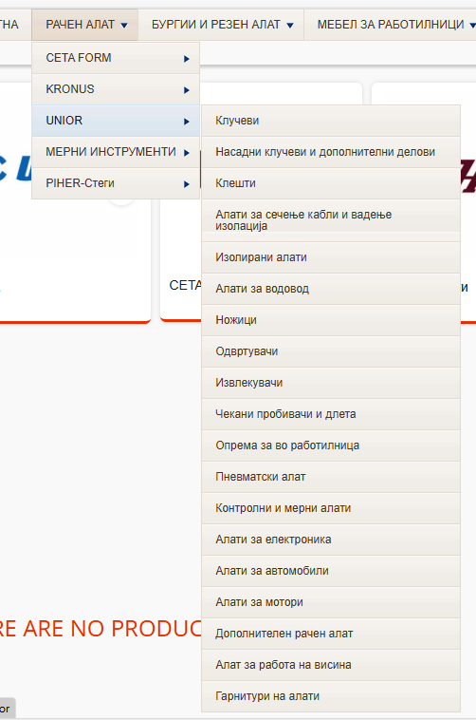
UNIOR
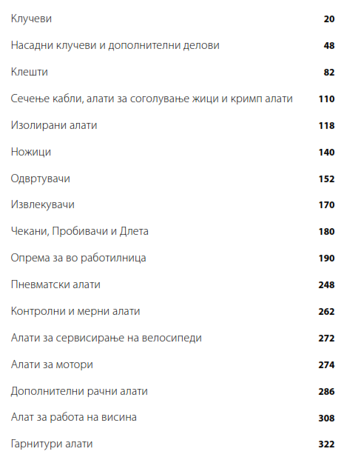
1 | Клучеви
2 | Насадни клучеви и дополнителни делови
3 | Клешти
4 | Сечење кабли, алати за соголување на жици и кримп клешти
5 | Изолирани алати
6 | Ножици
7 | Одвртувачи
8 | Извлекувачи
9 | Чекани, Пробивачи и Длета
10 | Опрема за во работилница
11 | Пневматски алати
12 | Контролни и мерни алати
13 | Алати за сервисирање на велосипеди
14 | Алати за мотори
15 | Дополнителни разни алати
16 | Алат за работа на висина
17 | Гарнитури алати

